상품제안서
KB946 모던오피스 AC-S500 독서대 | 상품코드: F26431

 |  |  |  |  |  |  | 02-412-0044 | www.easy1.co.kr
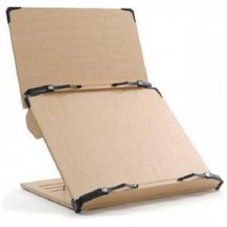

【상세/제작정보】 | * 상단규격 : 400X245mm * 하단규격 : 400X340mm * 어느 각도에서나 무거운 책을 올려놓아도 안정성이 높아 넘어지거나 흔들리지 않음 * 상단/하단을 따로 분리하여 사용이가능

【인쇄/포장옵션】 | / 포장불가능

【공급단가】 | 수량 | 14~ | 50~ | 100~ | 300~ | 500~
*VAT별도 | 단가 | 47,370원 | 46,610원 | 45,480원 | 44,340원 | 43,580원

【상품 URL】 | https://dev.easy1.co.kr:443/src/goods_detail.php?gdno=26431

